画面定義書フォーマット
共通情報 |  |  |  | プロジェクト名 | エンジニアカリキュラムサイト |  |  | 作成者 |  | 新田 恵士
 |  |  |  | システム名 | LetsEngineer |  |  | 作成日付 |  | 2023-09-05
 |  |  |  | 工程名 | 外部設計 |  |  | バージョン |  | 1.0
 |  |  |  | ドキュメントID | LE001 |  |  | 更新者
 |  |  |  | ドキュメント名 | LetsEngineer 画面定義書 |  |  | 更新日付
書誌情報 |  |  |  | ID | LE001-1
 |  |  |  | 名称 | LetsEngineer ログイン画面
 |  |  |  | 概要 | LetsEngineerにログインするための画面設計書

レイアウト図

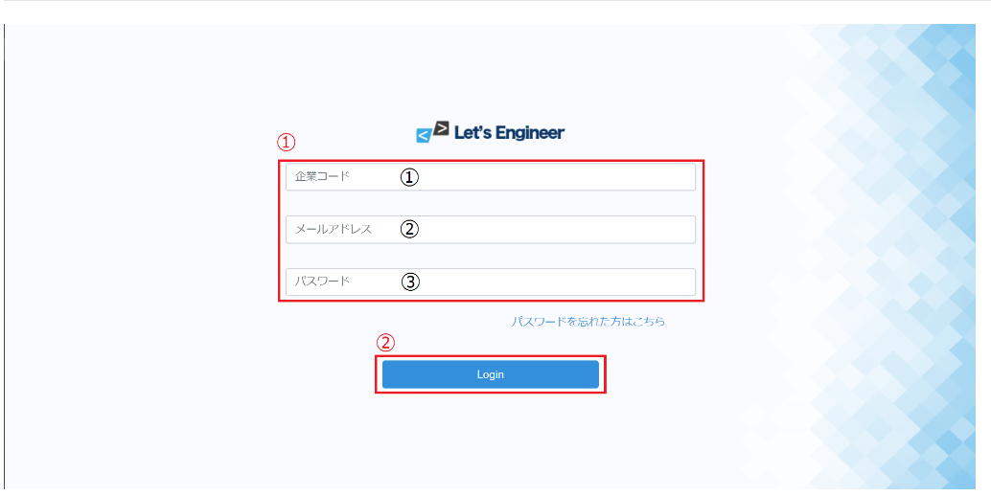

使用する部品
ヘッダー・フッターは全画面共通で使用
識別ID |  |  | ラベル |  |  | 画面部品の種類 | 表示範囲 |  | 画面部品の説明
① | - | 1 | パスワード部分 |  |  | カード |  |  | ログイン周りを１つのカードでまとめる
 | - | 2 | ロゴ |  |  | 画像 |  |  | ロゴ画像
 | - | 3 | 企業コード入力 |  |  | テキストボックス |  |  | 企業コードを入力するための場所
 | - | 4 | メールアドレス入力 |  |  | テキストボックス |  |  | メールアドレスを入力するための場所
 | - | 5 | パスワード入力 |  |  | パスワード |  |  | パスワードを入力するための場所
 |  | 6 | ログイン |  |  | ボタン |  |  | ログイン処理を行うボタン
② | - | 1 | パスワードを忘れた人 |  |  | リンク |  |  | パスワードを忘れた人が確かめるためのリンク
 | -
 | -

操作手順
①で企業コード、メールアドレス、パスワードを入力する。入力後、②からログインボタンを押す。
パスワードを忘れた場合は、②からパスワード確認ページに推移し、確かめることができる

詳細設計書フォーマット
共通情報 |  |  | プロジェクト名 |  | エンジニアカリキュラムサイト |  |  |  | 作成者 | 新田 恵士
 |  |  | システム名 |  | LetsEngineer |  |  |  | 作成日付 | 2023-09-05
 |  |  | 工程名 |  | 外部設計 |  |  |  | バージョン | 1.0
 |  |  | ドキュメントID |  | LE001 |  |  |  | 更新者
 |  |  | ドキュメント名 |  | LetsEngineer 画面定義書 |  |  |  | 更新日付
書誌情報 |  |  | ID |  | LEP001
 |  |  | 名称 |  | 詳細設計 ログイン画面
 |  |  | 概要 |  | ログイン画面に関するテーブル定義書

フローチャート

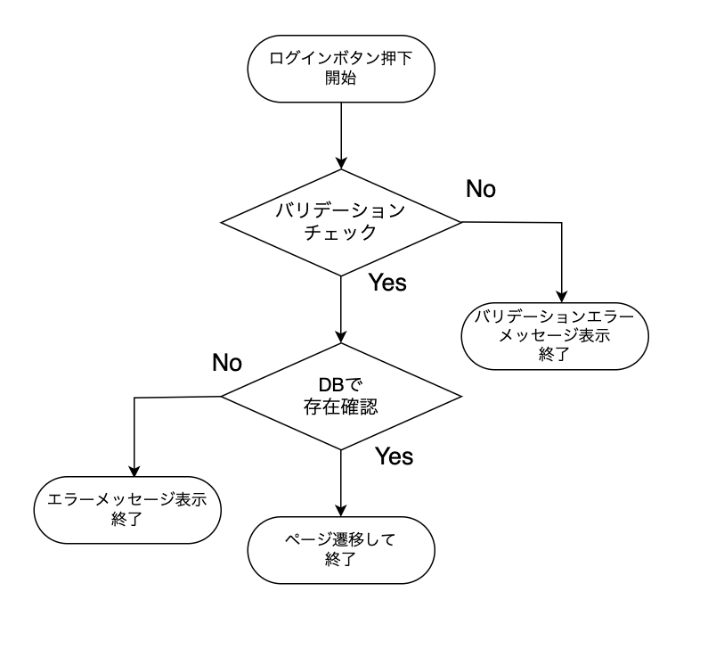

詳細

 | URL
 | ログインページ |  |  |  |  | https://letsengineer.jp/login
 | パスワード再設定ページリンク |  |  |  |  | https://letsengineer.jp/password/reset

 | バリデーション
 | 番号 | 項目 |  | バリデーション |  |  | データベース | カラム名 |  |  | 備考
 | 1 | 企業コード |  | 5桁の半角数字 |  |  | p_users | company_id
 | 2 | メールアドレス |  | 半角英数字記号【._-@】の255文字以内 |  |  | p_users | user_address

 | 3 | パスワード |  | 半角英数字記号【._-@】の100文字以内 |  |  | p_users | password

 | エラーメッセージ
 |  | company_idは必ず指定してください。
 |  | company_idは５桁で指定してください。
 |  | ログイン情報に誤りがあります。
 |  | メールアドレスは必ず指定してください。
 |  | パスワードは必ず指定してください。

 | ロゴ画像
 | Freeks ロゴ |  |  |  |  | /app/img/freeks_logo.png

